RUVB
 | 1 | 2 | 3
C- H2O no irradiado | 0.000
C+ 4NQO | 0.000
10.00 | 0.000
20.00 | 0.000
30.00 | 0.000
40.00 | 0.000
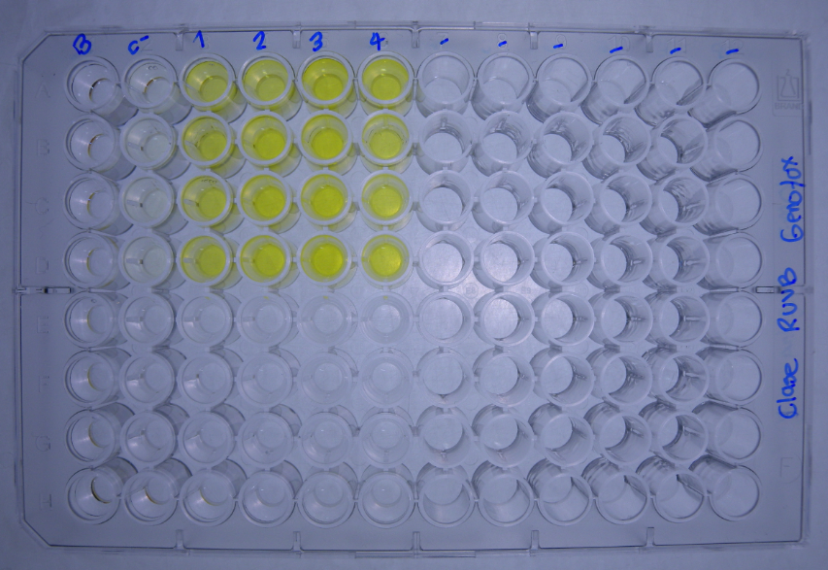
DATOS GENOTOXICIDAD (Radiacion UVB) |  |  |  | Dosis de radiacion KJ/m2
 |  | C- H2O no irradiado | C+ 4NQO | 10.00 | 20.00 | 30.00 | 40.00 |  |  |  | No radiacion |  | 10.00 | 20.00 | 30.00 | 40.00
Bgal | 2017-04-06 | 0.0000 | 0.0000 | 0.0000 | 0.0000 | 0.0000 | 0.0000 |  | U.E. Bgal | 2017-04-06 | 0.000 | 0.000 | 0.000 | 0.000 | 0.000 | 0.000
 |  | 0.0000 | 0.0000 | 0.0000 | 0.0000 | 0.0000 | 0.0000 |  |  |  | 0.000 | 0.000 | 0.000 | 0.000 | 0.000 | 0.000
 |  | 0.0000 | 0.0000 | 0.0000 | 0.0000 | 0.0000 | 0.0000 |  |  |  | 0.000 | 0.000 | 0.000 | 0.000 | 0.000 | 0.000
 |  | 0.0000 | 0.0000 | 0.0000 | 0.0000 | 0.0000 | 0.0000 |  |  |  | 0.000 | 0.000 | 0.000 | 0.000 | 0.000 | 0.000
FA |  | 0.0000 | 0.0000 | 0.0000 | 0.0000 | 0.0000 | 0.0000 |  | U.E Bgal media |  | 0.000 | 0.000 | 0.000 | 0.000 | 0.000 | 0.000
 |  | 0.0000 | 0.0000 | 0.0000 | 0.0000 | 0.0000 | 0.0000 |  | D.E |  | 0.000 | 0.000 | 0.000 | 0.000 | 0.000 | 0.000
 |  | 0.0000 | 0.0000 | 0.0000 | 0.0000 | 0.0000 | 0.0000 |  | E.E |  | 0.000 | 0.000 | 0.000 | 0.000 | 0.000 | 0.000
 |  | 0.0000 | 0.0000 | 0.0000 | 0.0000 | 0.0000 | 0.0000
Bgal media |  | 0.000 | 0.000 | 0.000 | 0.000 | 0.000 | 0.000 |  |  |  | No radiacion | No radiacion | 10.00 | 20.00 | 30.00 | 40.00
D.E |  | 0.000 | 0.000 | 0.000 | 0.000 | 0.000 | 0.000 |  | U.E. FA | 2017-04-06 | 0.000 | 0.000 | 0.000 | 0.000 | 0.000 | 0.000
E.E |  | 0.000 | 0.000 | 0.000 | 0.000 | 0.000 | 0.000 |  |  |  | 0.000 | 0.000 | 0.000 | 0.000 | 0.000 | 0.000
Pasa media |  | 0.000 | 0.000 | 0.000 | 0.000 | 0.000 | 0.000 |  |  |  | 0.000 | 0.000 | 0.000 | 0.000 | 0.000 | 0.000
D.E |  | 0.000 | 0.000 | 0.000 | 0.000 | 0.000 | 0.000 |  |  |  | 0.000 | 0.000 | 0.000 | 0.000 | 0.000 | 0.000
E.E |  | 0.000 | 0.000 | 0.000 | 0.000 | 0.000 | 0.000 |  | U.E.Pasa media |  | 0.000 | 0.000 | 0.000 | 0.000 | 0.000 | 0.000
U.E. Bgal | 2017-04-06 | 0.000 | 0.000 | 0.000 | 0.000 | 0.000 | 0.000 |  | D.E |  | 0.000 | 0.000 | 0.000 | 0.000 | 0.000 | 0.000
 |  | 0.000 | 0.000 | 0.000 | 0.000 | 0.000 | 0.000 |  | E.E |  | 0.000 | 0.000 | 0.000 | 0.000 | 0.000 | 0.000
 |  | 0.000 | 0.000 | 0.000 | 0.000 | 0.000 | 0.000 |  |  |  |  |  |  |  |  |  |  |  | No radiacion | 10.00 | 20.00 | 30.00 | 40.00
 |  | 0.000 | 0.000 | 0.000 | 0.000 | 0.000 | 0.000 |  |  |  | No radiacion | No radiacion | 10.00 | 20.00 | 30.00 | 40.00 |  | U.E. FA |  | #DIV/0! | #DIV/0! | #DIV/0! | #DIV/0!
U.E. FA |  | 0.000 | 0.000 | 0.000 | 0.000 | 0.000 | 0.000 |  | I | 16/2/2016 | #DIV/0! | #DIV/0! | #DIV/0! | #DIV/0! | #DIV/0! | #DIV/0! |  |  |  | #DIV/0! | #DIV/0! | #DIV/0! | #DIV/0!
 |  | 0.000 | 0.000 | 0.000 | 0.000 | 0.000 | 0.000 |  |  |  | #DIV/0! | #DIV/0! | #DIV/0! | #DIV/0! | #DIV/0! | #DIV/0! |  |  |  | #DIV/0! | #DIV/0! | #DIV/0! | #DIV/0!
 |  | 0.000 | 0.000 | 0.000 | 0.000 | 0.000 | 0.000 |  |  |  | #DIV/0! | #DIV/0! | #DIV/0! | #DIV/0! | #DIV/0! | #DIV/0! |  |  |  | #DIV/0! | #DIV/0! | #DIV/0! | NA
 |  | 0.000 | 0.000 | 0.000 | 0.000 | 0.000 | 0.000 |  |  |  | #DIV/0! | #DIV/0! | #DIV/0! | #DIV/0! | #DIV/0! | #DIV/0! |  | U.E.Pasa media |  | #DIV/0! | #DIV/0! | #DIV/0! | #DIV/0!
U.E Bgal media |  | 0.000 | 0.000 | 0.000 | 0.000 | 0.000 | 0.000 |  | I |  | #DIV/0! | #DIV/0! | #DIV/0! | #DIV/0! | #DIV/0! | #DIV/0! |  | D.E |  | #DIV/0! | #DIV/0! | #DIV/0! | #DIV/0!
D.E |  | 0.000 | 0.000 | 0.000 | 0.000 | 0.000 | 0.000 |  | D.E |  | #DIV/0! | #DIV/0! | #DIV/0! | #DIV/0! | #DIV/0! | #DIV/0! |  | E.E |  | #DIV/0! | #DIV/0! | #DIV/0! | #DIV/0!
E.E |  | 0.000 | 0.000 | 0.000 | 0.000 | 0.000 | 0.000 |  | E.E |  | #DIV/0! | #DIV/0! | #DIV/0! | #DIV/0! | #DIV/0! | #DIV/0!
 | 1 | 2 | 3
C- H2O no irradiado | 0.000
C+ 4NQO | 0.000
10.00 | 0.000
20.00 | 0.000
30.00 | 0.000
40.00 | 0.000
U.E.Pasa media |  | 0.000 | 0.000 | 0.000 | 0.000 | 0.000 | 0.000
D.E |  | 0.000 | 0.000 | 0.000 | 0.000 | 0.000 | 0.000
E.E |  | 0.000 | 0.000 | 0.000 | 0.000 | 0.000 | 0.000
R | 2017-04-06 | #DIV/0! | #DIV/0! | #DIV/0! | #DIV/0! | #DIV/0! | #DIV/0!
 |  | #DIV/0! | #DIV/0! | #DIV/0! | #DIV/0! | #DIV/0! | #DIV/0!
 |  | #DIV/0! | #DIV/0! | #DIV/0! | #DIV/0! | #DIV/0! | #DIV/0!
 |  | #DIV/0! | #DIV/0! | #DIV/0! | #DIV/0! | #DIV/0! | #DIV/0!
R |  | #DIV/0! | #DIV/0! | #DIV/0! | #DIV/0! | #DIV/0! | #DIV/0!
D.E |  | #DIV/0! | #DIV/0! | #DIV/0! | #DIV/0! | #DIV/0! | #DIV/0!
E.E |  | #DIV/0! | #DIV/0! | #DIV/0! | #DIV/0! | #DIV/0! | #DIV/0!
I | 2017-04-06 | #DIV/0! | #DIV/0! | #DIV/0! | #DIV/0! | #DIV/0! | #DIV/0!
 |  | #DIV/0! | #DIV/0! | #DIV/0! | #DIV/0! | #DIV/0! | #DIV/0!
 |  | #DIV/0! | #DIV/0! | #DIV/0! | #DIV/0! | #DIV/0! | #DIV/0!
 |  | #DIV/0! | #DIV/0! | #DIV/0! | #DIV/0! | #DIV/0! | #DIV/0!
I |  | #DIV/0! | #DIV/0! | #DIV/0! | #DIV/0! | #DIV/0! | #DIV/0!
D.E |  | #DIV/0! | #DIV/0! | #DIV/0! | #DIV/0! | #DIV/0! | #DIV/0!
E.E |  | #DIV/0! | #DIV/0! | #DIV/0! | #DIV/0! | #DIV/0! | #DIV/0!

 | 1 | 2 | 3
C- H2O no irradiado | 0.0
C+ 4NQO | 0.0
10.00 | 0.0
20.00 | 0.0
30.00 | 0.0
40.00 | 0.0

 |  |  |  |  |  |  |  | Tratamiento | U.BG | U.FA | FISOS |  |  | Prueba de Normalidad y Homocedasticidad
 |  |  |  |  |  |  |  | No radiacion | 0.000 | 0.000 | #DIV/0!
 |  |  |  |  |  |  |  | 10.00 | 0.000 | 0.000 | #DIV/0! |  |  | No radiacion
 |  |  |  |  |  |  |  | 20.00 | 0.000 | 0.000 | #DIV/0! |  |  | 10.00
 |  |  |  |  |  |  |  | 30.00 | 0.000 | 0.000 | #DIV/0! |  |  | 20.00
 |  |  |  |  |  |  |  | 40.00 | 0.000 | 0.000 | #DIV/0! |  |  | 30.00
 |  |  |  |  |  |  |  |  |  |  |  |  |  | 40.00
 |  |  |  |  |  |  |  |  |  |  |  |  |  |  | U.BG | U.FA | FISOS
 |  |  |  |  |  |  |  |  |  |  |  |  |  | p_Levene

